Pyramide management risque
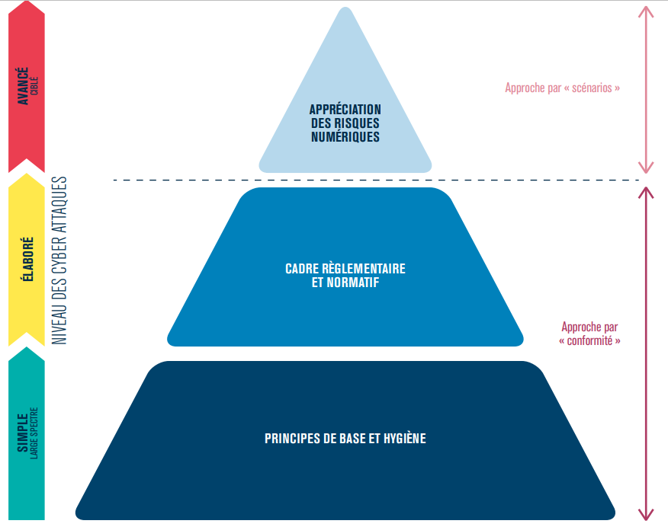

Ateliers
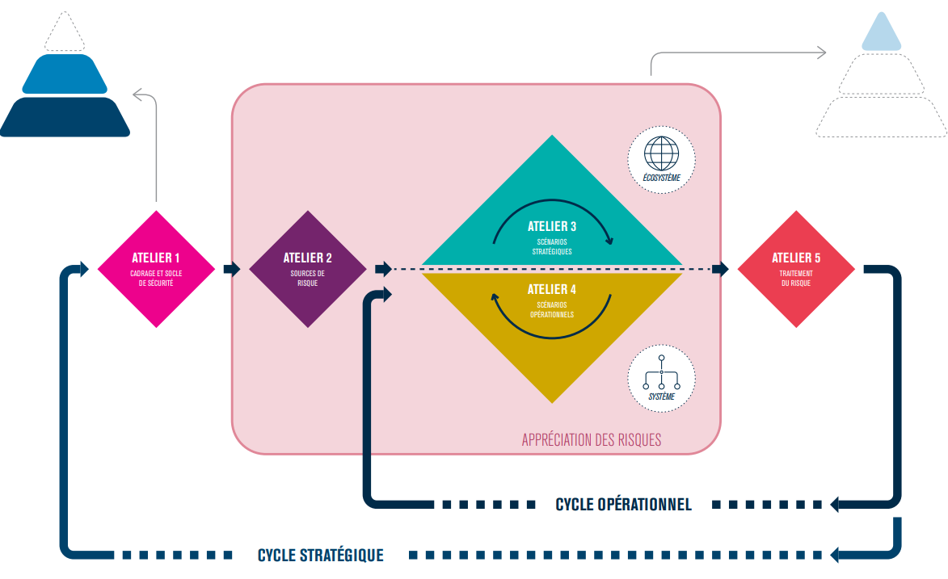

Identifier l'objet de l'étude (étude du contexte)

